S299 (3)
Categoria | Código do Fornecedor | Foto | Material | Fornecedor | Banho | Pedra | Zirconia | Tamanho | TIPO PEDRA | MARCA | Quantidade | Peso | Labor Price (USD/g) | Silver Price (USD/g) | Dia | Unit Price per piece FOB (USD) | Preço de Vendas | Remarks
PULSEIRA | SB16050-MOI |  | PRATA | 012432 | RÓDIO | SPARKLE | MS | 17 | MOISSANITE | AL | 30 | 6.58 | 0.97 | 2.98 | 3.60 | 29.59 |  | moissanite
PULSEIRA | SB17474-MOI |  | PRATA | 012432 | RÓDIO | SPARKLE | MS | 17 | MOISSANITE | AL | 30 | 7.26 | 1.13 | 2.98 | 5.44 | 35.28 |  | moissanite
PULSEIRA | SB11035-MOI |  | PRATA | 012432 | RÓDIO | SPARKLE | MS | 17 | MOISSANITE | AL | 30 | 9.63 | 0.76 | 2.98 | 9.49 | 45.51 |  | moissanite
PULSEIRA | SB10709-MOI |  | PRATA | 012432 | RÓDIO | SPARKLE | MS | 17 | MOISSANITE | AL | 30 | 12.21 | 0.87 | 2.98 | 7.80 | 54.81 |  | moissanite
PULSEIRA | SB11036-MOI |  | PRATA | 012432 | RÓDIO | SPARKLE | MS | 17 | MOISSANITE | AL | 20 | 12.46 | 0.74 | 2.98 | 11.15 | 57.50 |  | moissanite
PULSEIRA | SB08445-MOI |  | PRATA | 012432 | RÓDIO | SPARKLE | MS | 17 | MOISSANITE | AL | 20 | 7.60 | 1.04 | 2.98 | 3.69 | 34.24 |  | moissanite
PULSEIRA | SB08445-MOI |  | PRATA | 012432 | RÓDIO | SPARKLE | MS | 17 | MOISSANITE | AL | 35 | 7.60 | 0.90 | 2.98 | 3.69 | 33.18 |  | moissanite
PULSEIRA | SB14098-MOI |  | PRATA | 012432 | RÓDIO | SPARKLE | MS | 17 | MOISSANITE | AL | 20 | 8.48 | 1.13 | 2.98 | 4.16 | 39.01 |  | moissanite
PULSEIRA | SB17473-H-MOI | 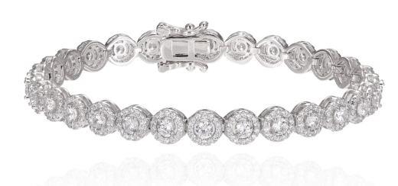 | PRATA | 012432 | RÓDIO | SPARKLE | MS | 17 | MOISSANITE | AL | 30 | 10.73 | 0.99 | 2.98 | 8.20 | 50.81 |  | moissanite
PULSEIRA | SB20097-MOI |  | PRATA | 012432 | RÓDIO | SPARKLE | MS | 17 | MOISSANITE | AL | 15 | 9.91 | 0.85 | 2.98 | 16.37 | 54.33 |  | moissanite
PULSEIRA | SB16185-MOI |  | PRATA | 012432 | RÓDIO | SPARKLE | MS | 17 | MOISSANITE | AL | 10 | 16.20 | 0.40 | 2.98 | 19.83 | 74.59 |  | moissanite
PULSEIRA | SB04990-MOI |  | PRATA | 012432 | RÓDIO | SPARKLE | MS | 17 | MOISSANITE | AL | 25 | 11.63 | 0.97 | 2.98 | 9.08 | 55.02 |  | moissanite
PULSEIRA | SB20773-MOI | 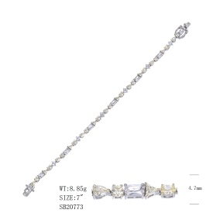 | PRATA | 012432 | RÓDIO | SPARKLE | MS | 17 | MOISSANITE | AL | 15 | 8.85 | 0.74 | 2.98 | 19.40 | 52.32 |  | moissanite
PULSEIRA | SB20781-MOI | 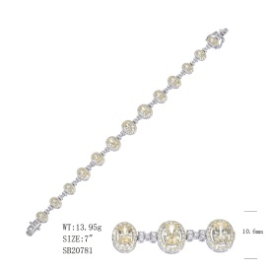 | PRATA | 012432 | RÓDIO | SPARKLE | MS | 17 | MOISSANITE | AL | 15 | 13.95 | 0.72 | 2.98 | 22.98 | 74.60 |  | moissanite

